ヘッダー&フッター
画面設計書 |  |  | 画面名称 |  | ヘッダー&フッター |  |  | 画面ID |  | - |  |  | 改訂日 |  | 2021-09-07
 |  |  |  |  |  |  |  | システム名称 |  | 学生得点管理システム |  |  | 改訂者 |  | 中山

画面イメージ
②
③

①


④

画面項目
No | 項目名称 | 分類 | 種別 | name属性 |  | サイズ | value属性 |  | 初期値 |  | イベント | バリデーション |  | 備考
1 | システムロゴ | リンク | a,h2 | - |  | h:65px | - |  | - |  | 押下時、イベント処理① | -
2 | ログインユーザー名 | テキスト | - | - |  | - | - |  | - |  | - | -
3 | ログアウトボタン | ボタン | button | logoutButton |  | w:90px,h:65px | ログアウト |  | - |  | 押下時、イベント処理② | -
4 | コピーライト | ラベル | small | - |  | - | © 2021 O-hara |  | - |  | - | -
5
6
7
8
9
10
11
12
13
14
15
16
17
18
19
20
21
22
23
24
25
26
27
28
29
30
31
32
33
34
35
36
37
38
39
40
41
42
43
44
45
46
47
48
49
50
51
52
53
54
55

検索画面(学年、クラス)
画面設計書 |  |  | 画面名称 |  | 検索画面(学年、クラス) |  |  | 画面ID |  | ClassScoreConfirm |  |  | 改訂日 |  | 2021-09-07
 |  |  |  |  |  |  |  | システム名称 |  | 学生得点管理システム |  |  | 改訂者 |  | 中山

画面イメージ

①
②
⑦
⑧
③
④
⑨
⑩
⑤
⑥
⑪



画面項目
No | 項目名称 | 分類 | 種別 | name属性 |  | サイズ | value属性 |  | 初期値 |  | イベント | バリデーション |  | 備考
1 | 年度ラベル | ラベル | label | - |  | w:310px | - |  | - |  | - | -
2 | 年度セレクトボックス | セレクトボックス | select | yearSelect |  |  | ユーザーの在籍開始年度～現在の年度 |  | 現在の年度 |  | 選択時イベント処理⓷ | 〇(必須)
3 | 学校ラベル | ラベル | label | - |  | w:310px | - |  | - |  | - | -
4 | 学校セレクトボックス | セレクトボックス | select | schoolSelect |  |  | イベント処理⓷によるオプション |  | ユーザーが現在所属している学校 |  | 選択時イベント処理⓸ | 〇(必須) |  | ユーザーが科目担当者の場合は選択不可
5 | クラスラベル | ラベル | label | - |  | w:310px | - |  | - |  | - | -
6 | クラスセレクトボックス | セレクトボックス | select | classSelect |  |  | イベント処理⓸によるオプション |  | ブランク |  | 選択時イベント処理⓹ | 〇(必須)
7 | 科目ラベル | ラベル | label | - |  | w:310px | - |  | - |  | - | -
8 | 科目セレクトボックス | セレクトボックス | select | subjectSelect |  |  | イベント処理⓹によるオプション |  | ブランク |  | - | 〇(必須)
9 | ソート順ラベル | ラベル | label | - |  | w:310px | - |  | - |  | - | -
10 | ソート順セレクトボックス | セレクトボックス | select | sortSelect |  |  | 名前順、学籍番号順 |  | 名前順 |  | - | 〇(必須)
11 | 検索ボタン | ボタン | button | searchButton |  | w:45px,h30px | 検索 |  | - |  | 選択時イベント処理⓺ | -
12
13
14
15
16
17
18
19
20
21
22
23
24
25
26
27
28
29
30
31
32
33
34
35
36
37
38
39
40
41
42
43
44
45
46
47
48
49
50
51
52
53
54
55

得点確認画面(学年、クラス)
画面設計書 |  |  | 画面名称 |  | 得点確認画面(学年、クラス) |  |  | 画面ID |  | ClassScoreSearch |  |  | 改訂日 |  | 2021-09-07
 |  |  |  |  |  |  |  | システム名称 |  | 学生得点管理システム |  |  | 改訂者 |  | 中山

画面イメージ
①
②

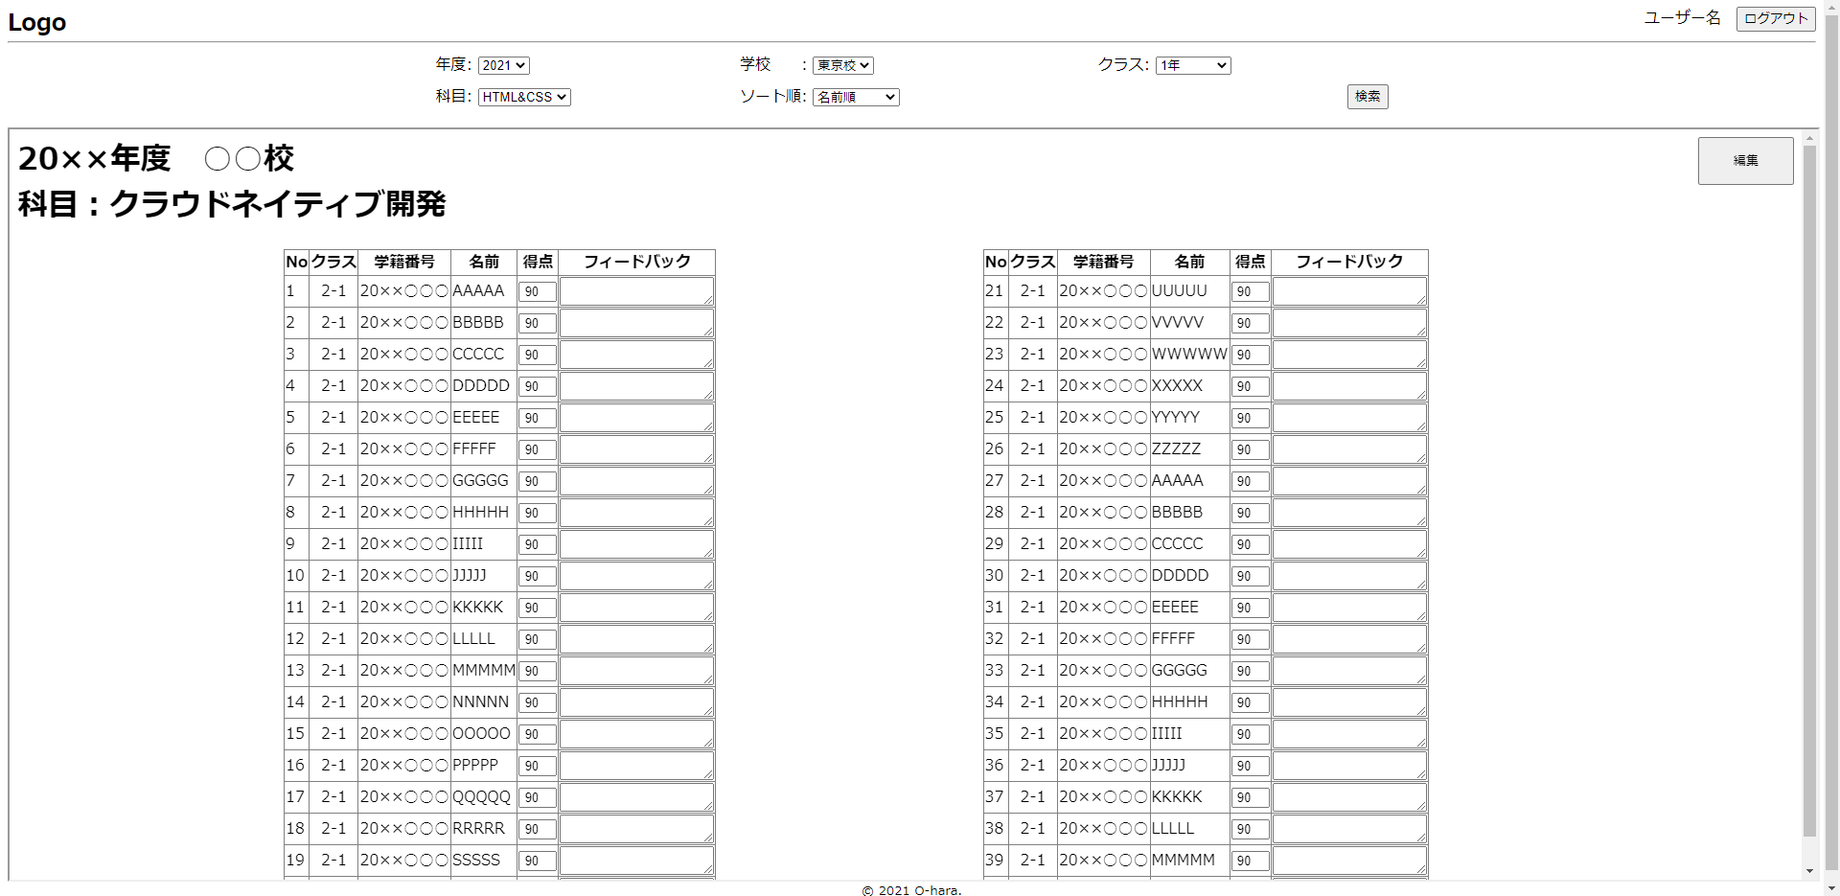

⑦

③

④
⑧

⑨

⑤
⑩

⑥

画面項目
No | 項目名称 | 分類 | 種別 | name属性 |  | サイズ | value属性 |  | 初期値 |  | イベント | バリデーション |  | 備考
1 | 検索条件表示 | 見出し | h1 | - |  | - | - |  | イベント処理⓺の検索条件 |  | - | - |  | クラス、ソート順は表示しない
2 | 編集ボタン | ボタン | button | editButton |  | w:100px,h50px | 編集 |  | - |  | 押下時イベント処理⑦ | -
3 | 得点テーブル① | テーブル | table | scoreTable1 |  | - | - |  | - |  | - | - |  | クラスの半分の人数を表示。20以下の場合は全員表示するとともに、画面中央に表示。
4 | No | テキスト | - | - |  | - | - |  | 1から連番で振る |  | - | - |  | 検索結果順に１から順番に振っていく。
5 | クラス | テキスト | - | - |  | - | - |  | 学生の所属クラス |  | - | - |  | 効果測定受験時のクラスを表示する。
6 | 学籍番号 | テキスト | - | - |  | - | - |  | 学生の学籍番号 |  | - | -
7 | 得点テーブル② | テーブル | table | scoreTable2 |  | - | - |  | - |  | - | - |  | そのクラスに21名以上の学生がいる場合、表示。得点テーブル①と左右のバランスを取る。
8 | 学生名 | テキスト | - | - |  | - | - |  | 1から連番で振る |  | - | -
9 | 得点ナンバーボックス | ナンバー | number | score1(末尾の数字はNoに依存) |  | w:40px | 初期値参照 |  | 学生の得点 |  | - | - |  | 編集不可
10 | フィードバックコメント | テキストエリア | textArea | comment1(末尾の数字はNoに依存) |  | rows:2,cols:20 | 初期値参照 |  | フィードバックコメント |  | - | - |  | 編集不可
11 | 学籍番号(hidden) | 隠し | hidden | studentID1(末尾の数字はNoに依存) |  | - | 初期値参照 |  | 学生の学籍番号 |  | - | - |  | 不可視
12 | 在籍開始日時(hidden) | 隠し | hidden | startDate1(末尾の数字はNoに依存) |  | - | 初期値参照 |  | 学生の在籍開始時期 |  | - | - |  | 不可視
13
14
15
16
17
18
19
20
21
22
23
24
25
26
27
28
29
30
31
32
33
34
35
36
37
38
39
40
41
42
43
44
45
46
47
48
49
50
51
52
53
54
55

得点入力画面
画面設計書 |  |  | 画面名称 |  | 得点入力画面 |  |  | 画面ID |  | ClassScoreInput |  |  | 改訂日 |  | 2021-09-07
 |  |  |  |  |  |  |  | システム名称 |  | 学生得点管理システム |  |  | 改訂者 |  | 中山

画面イメージ
①
②
③

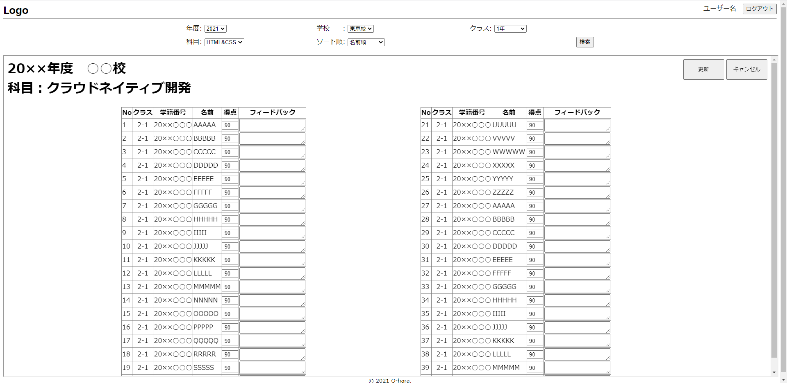

⑧

④
⑨

⑤
⑩

⑪
⑥

⑦

画面項目
No | 項目名称 | 分類 | 種別 | name属性 |  | サイズ | value属性 |  | 初期値 |  | イベント | バリデーション |  | 備考
1 | 検索条件表示 | 見出し | h1 | - |  | - | - |  | イベント処理⓺の検索条件 |  | - | - |  | クラス、ソート順は表示しない
2 | 更新ボタン | ボタン | button | updateButton |  | w:100px,h50px | 更新 |  | - |  | 押下時イベント処理⑧ | -
3 | キャンセルボタン | ボタン | button | cancelButton |  | w:100px,h50px | キャンセル |  | - |  | 押下時イベント処理⑨ | -
4 | 得点テーブル① | テーブル | table | scoreTable1 |  | - | - |  | - |  | - | - |  | クラスの半分の人数を表示。20以下の場合は全員表示するとともに、画面中央に表示。
5 | No | テキスト | text | - |  | - | - |  | 1から連番で振る |  | - | - |  | 検索結果順に１から順番に振っていく。
6 | クラス | テキスト | text | - |  | - | - |  | 学生の所属クラス |  | - | - |  | 効果測定受験時のクラスを表示する。
7 | 学籍番号 | テキスト | text | - |  | - | - |  | 学生の学籍番号 |  | - | -
8 | 得点テーブル② | テーブル | table | scoreTable2 |  | - | - |  | - |  | - | - |  | そのクラスに21名以上の学生がいる場合、表示。得点テーブル①と左右のバランを取る。
9 | 学生名 | テキスト | text | - |  | - | - |  | 1から連番で振る |  | - | -
10 | 得点ナンバーボックス | ナンバー | number | score1(末尾の数字はNoに依存) |  | w:40px | 初期値参照 |  | 学生の得点 |  | - | × |  | min:0,max:100
11 | フィードバックコメント | テキストエリア | textArea | comment1(末尾の数字はNoに依存) |  | rows:2,cols:20 | 初期値参照 |  | フィードバックコメント |  | - | 〇(100文字以内)
12 | 学籍番号(hidden) | 隠し | hidden | studentID1(末尾の数字はNoに依存) |  | - | 初期値参照 |  | 学生の学籍番号 |  | - | - |  | 不可視
13 | 在籍開始日時(hidden) | 隠し | hidden | startDate1(末尾の数字はNoに依存) |  | - | 初期値参照 |  | 学生の在籍開始時期 |  | - | - |  | 不可視
14
15
16
17
18
19
20
21
22
23
24
25
26
27
28
29
30
31
32
33
34
35
36
37
38
39
40
41
42
43
44
45
46
47
48
49
50
51
52
53
54
55

